2022_05_data
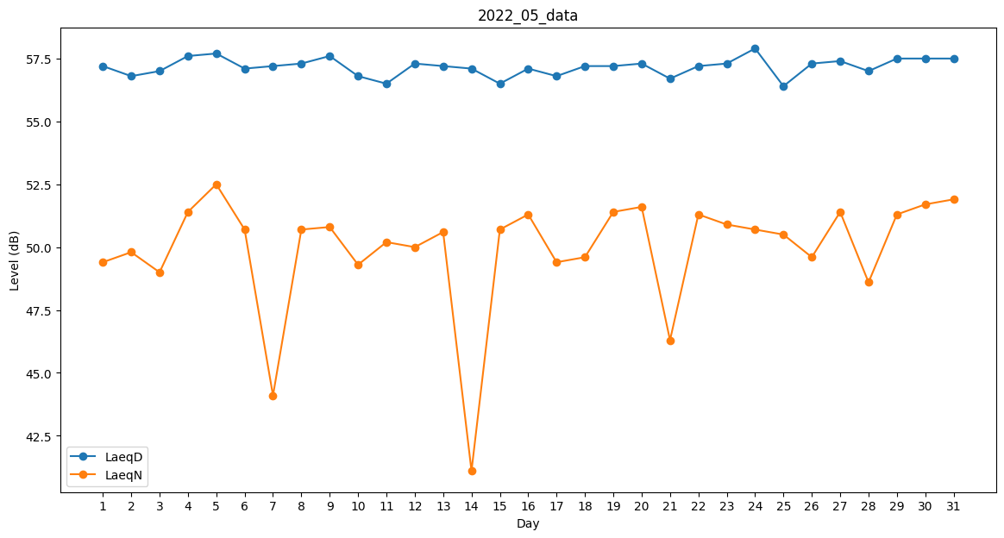
Day | LaeqD | LaeqN
1 | 57.2 | 49.4
2 | 56.8 | 49.8
3 | 57 | 49
4 | 57.6 | 51.4
5 | 57.7 | 52.5
6 | 57.1 | 50.7
7 | 57.2 | 44.1
8 | 57.3 | 50.7
9 | 57.6 | 50.8
10 | 56.8 | 49.3
11 | 56.5 | 50.2
12 | 57.3 | 50
13 | 57.2 | 50.6
14 | 57.1 | 41.1
15 | 56.5 | 50.7
16 | 57.1 | 51.3
17 | 56.8 | 49.4
18 | 57.2 | 49.6
19 | 57.2 | 51.4
20 | 57.3 | 51.6
21 | 56.7 | 46.3
22 | 57.2 | 51.3
23 | 57.3 | 50.9
24 | 57.9 | 50.7
25 | 56.4 | 50.5
26 | 57.3 | 49.6
27 | 57.4 | 51.4
28 | 57 | 48.6
29 | 57.5 | 51.3
30 | 57.5 | 51.7
31 | 57.5 | 51.9

